统招自招Pathway港环课程列表
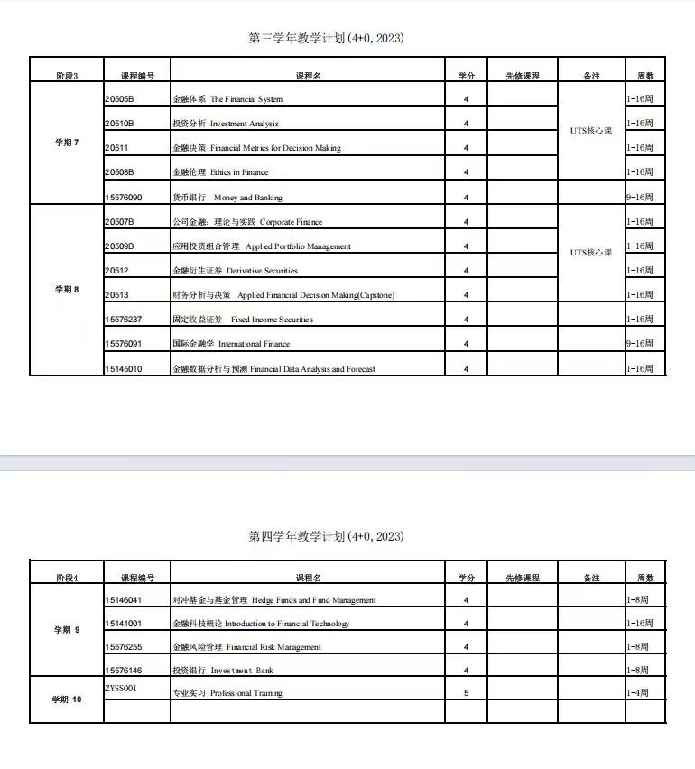
统招 | 自招 |  | 持续更新
大一Canvas |  | 存争议
学术英语(1) | 学术英语(1) | 所有专业
学术英语(2) | 学术英语(2) | 所有专业

大二Canvas
会计学 | 会计学 | 所有专业
管理会计 | 管理会计 | 所有专业
财务管理 | 商业财务 | 所有专业
经济学(1) | 经济学1 | 所有专业
管理与组织 | 人员与组织管理 | 所有专业
商业哲学与社会 | 商业哲学与社会 | 所有专业
学术与商务交流（BABC） | 学术与商务沟通（BABC） | 所有专业
商务统计学 | 商务统计 | 所有专业
市场营销 | 市场营销 | 所有专业

大三Canvas
金融体系 | 金融体系 | 金融
投资分析 | 投资分析 | 金融
金融决策 | 金融决策 | 金融
公司金融:理论与实践 | 公司金融:理论与实践 | 金融
金融衍生证券 | 金融衍生证券 | 金融
应用投资组合管理 | 应用投资组合管理 | 金融
金融伦理 | 金融伦理 | 金融
财务分析与决策 | 财务分析与决策 | 金融
国际商务 | 国际商务 | 国贸
跨国管理 | 跨国管理 | 国贸
高级国际商务 | 高级国际商务 | 国贸
国际市场营销概论 | 国际市场营销概论 | 国贸
创新与创业管理 | 创新与创业管理 | 工管
商业伦理与可持续发展 | 商业伦理与可持续发展 | 工管
组织洞察：理论与实践 | 组织洞察：理论与实践 | 工管
管理综论 | 管理综论 | 工管
战略管理 | 战略管理 | 经管类 | 经管类=国贸工管大类
数字化人力资源管理 | 数字化人力资源管理 | 经管类
全球运营与供应链管理 | 全球运营与供应链管理 | 经管类
管理技巧 | 管理技巧 | 经管类

其他专业课 |  | 存争议
经济学(2) | 经济学2 | 统招仅国贸必修，金融选修，Pathway均为必修
跨文化管理 | 跨文化管理 | 统招仅工管必修，其余为通识课，Pathway均为必修
大三及其之后专业课除双学位是UTS课程编码外在实质上和统招专业编码一样，也就意味着前面有，不同在于可能部分课程选修部分必修，这部分只需要关注前面的课程情况即可

政治课栏目 |  | 政治课部分栏目存争议，请关注最新动态
毛概 | 毛概 | 所有专业
当代世界经济与政治 | 当代世界经济与政治 | 自招所有专业必修，统招为思政选修
思想道德与法治 | 思想道德与法治 | 所有专业
军事技能（军训） | 军事体育（军训） | 所有专业

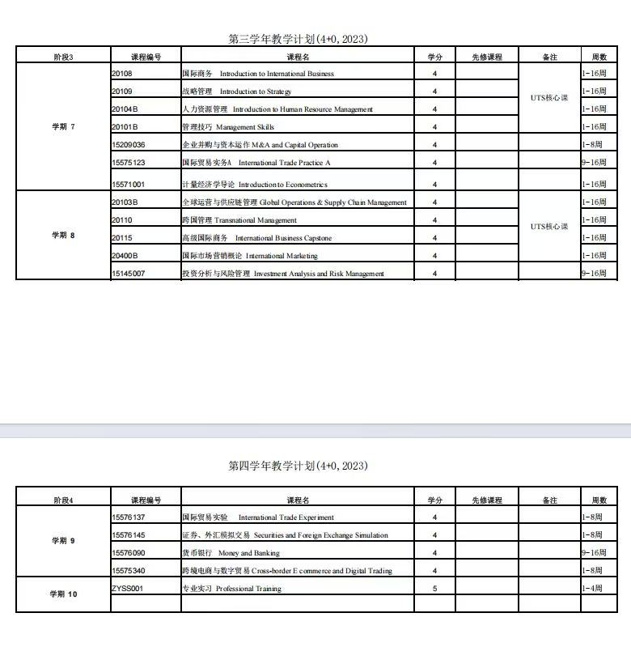

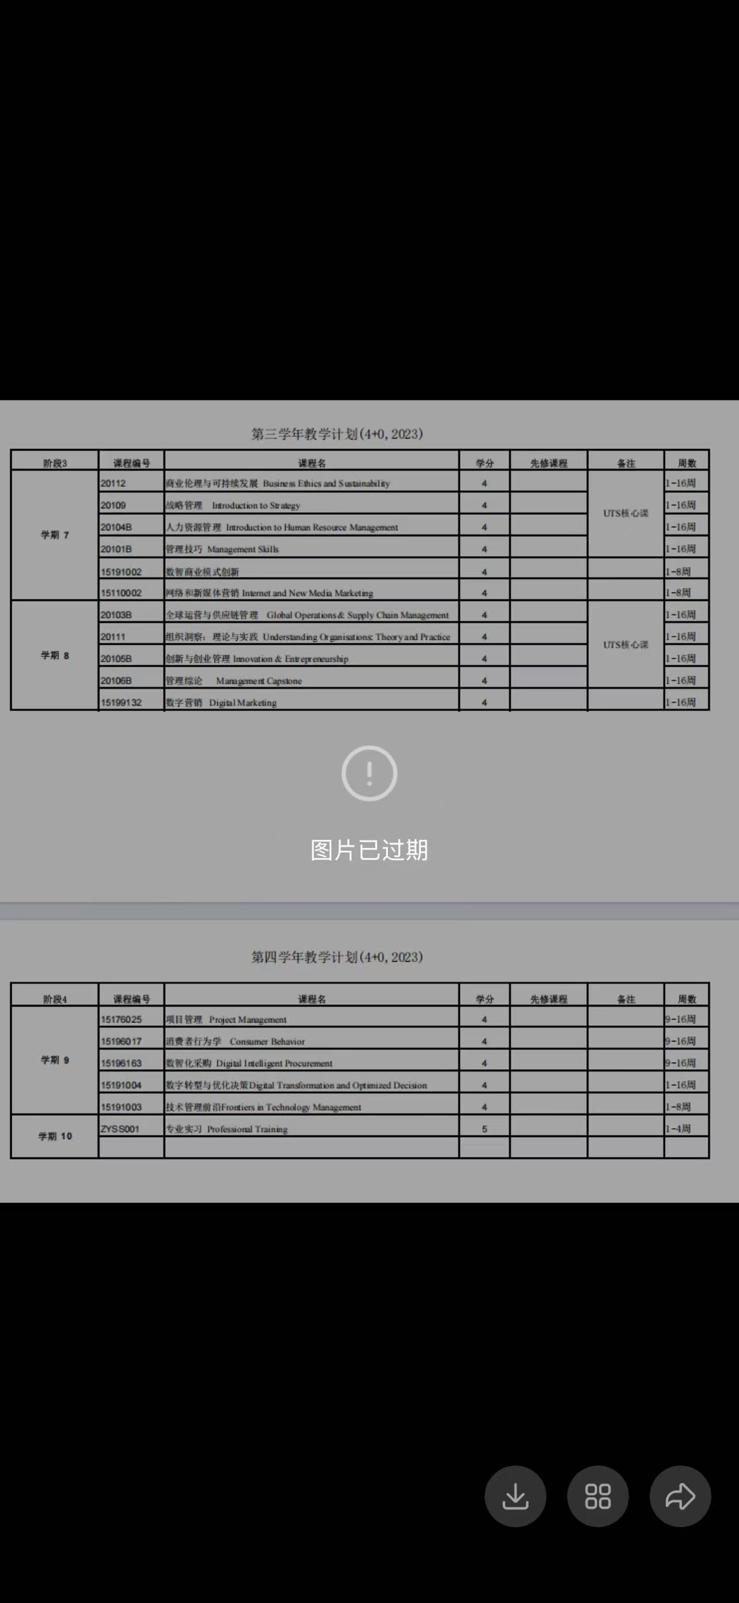
以下图片为23级情况，金融、国贸、工管

